상품제안서
송월 추석 타올130g 고급 일체형 3매세트 | 상품코드: S42434

 |  |  |  |  |  |  | 02-713-8555 | www.synergygift.co.kr
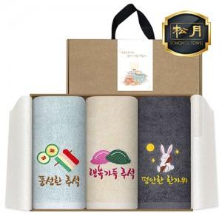

【상세/제작정보】

【인쇄/포장옵션】 | 실크, 자수 / 포장불가능

【공급단가】 | 수량 | 30~ | 100~ | 300~ | 500~ | 1,000~
*VAT별도 | 단가 | 14,250원 | 13,810원 | 13,380원 | 12,830원 | 12,290원

【상품 URL】 | https://www.synergygift.co.kr:443/src/goods_detail.php?gdno=42434

